{TAXONOMIA.MAQUINA}
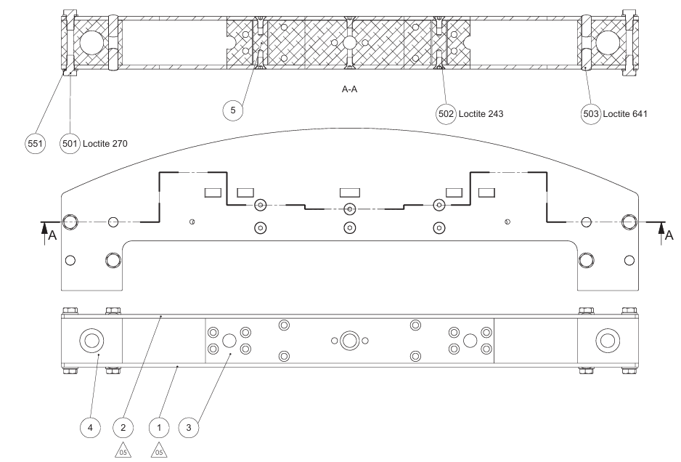
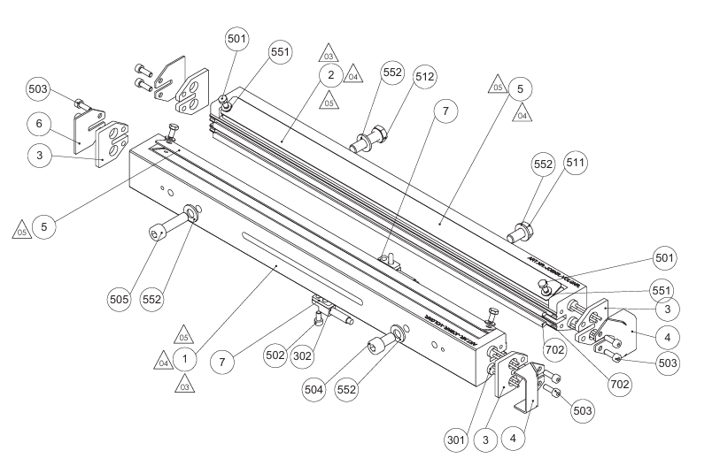
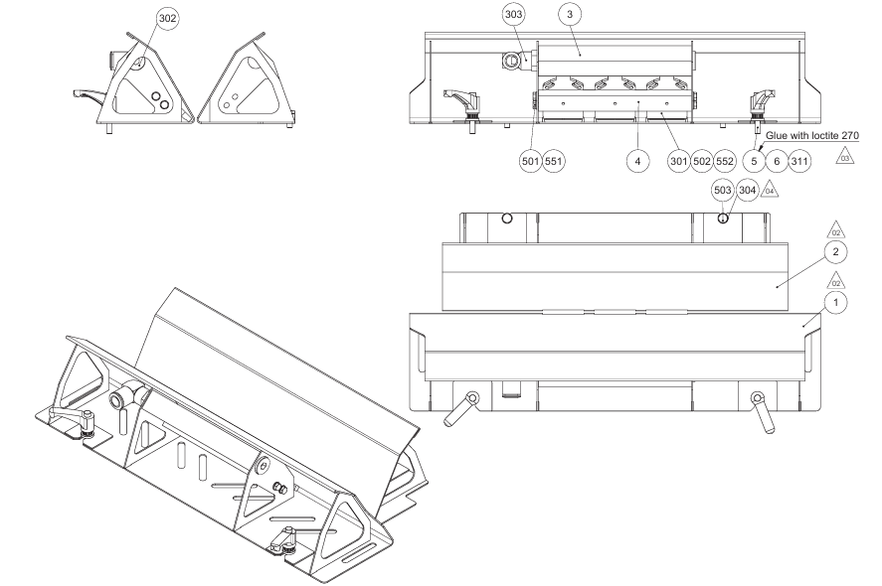
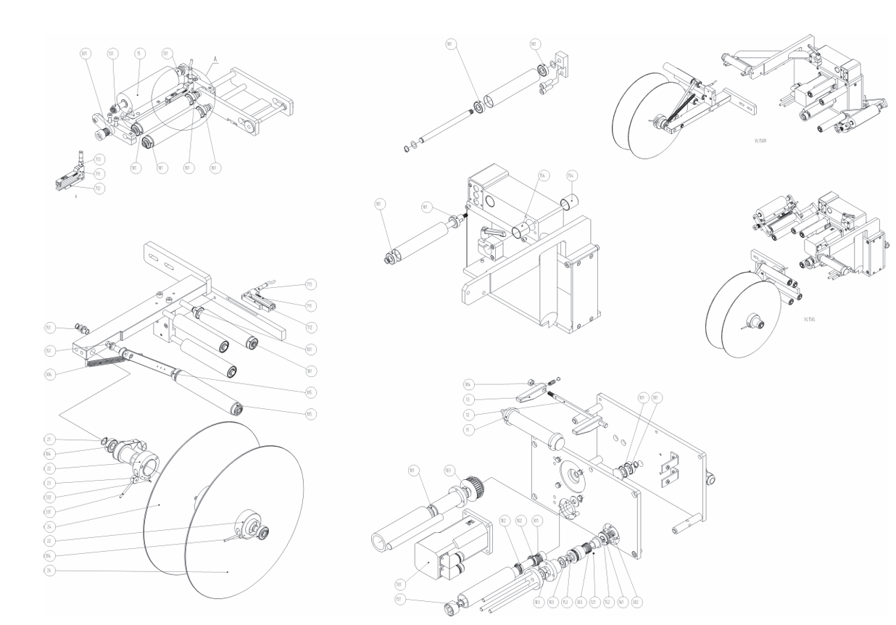
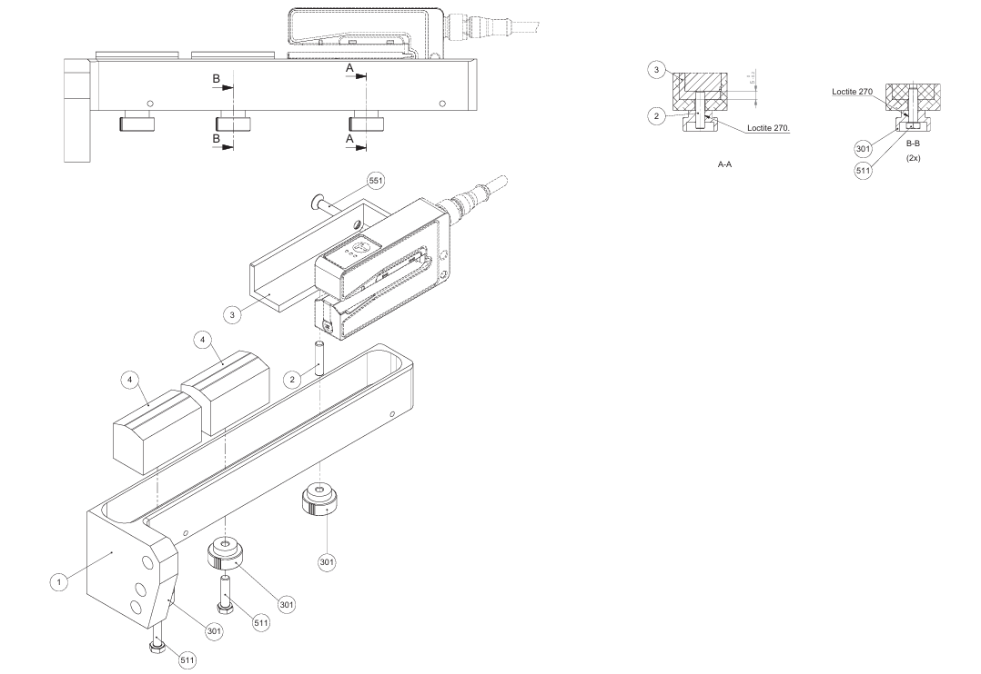
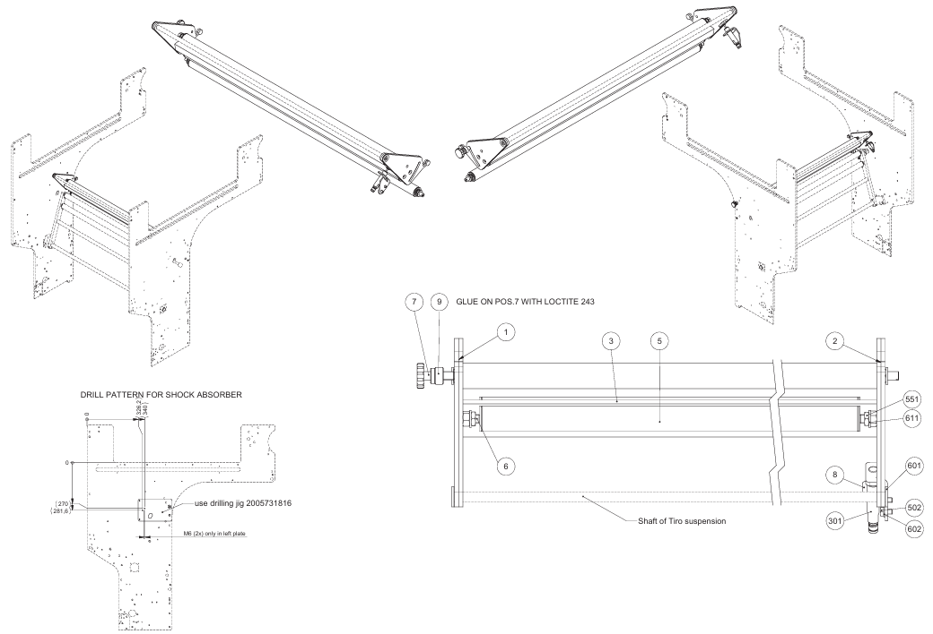
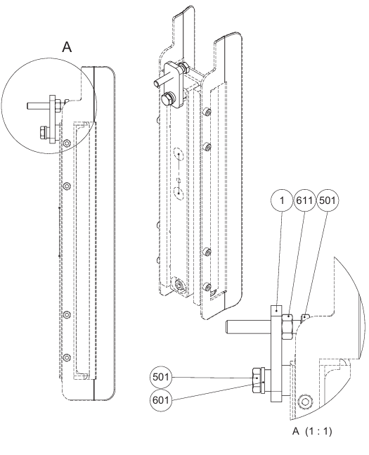
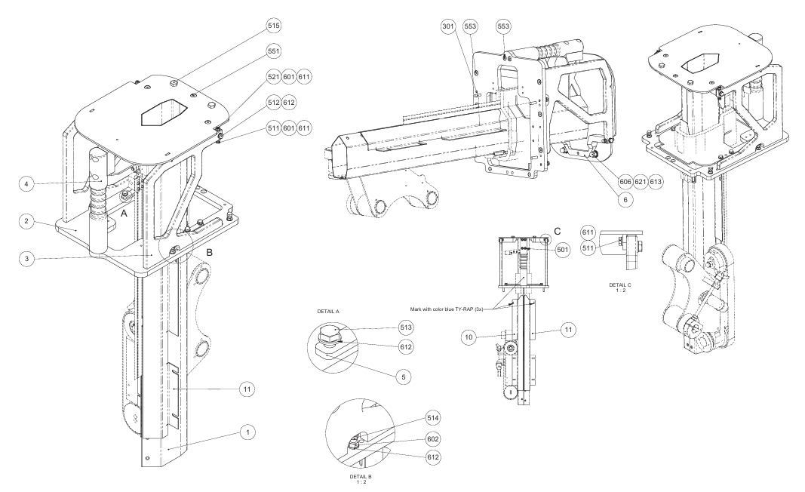
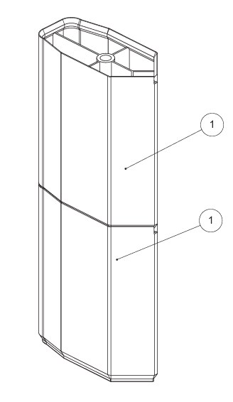
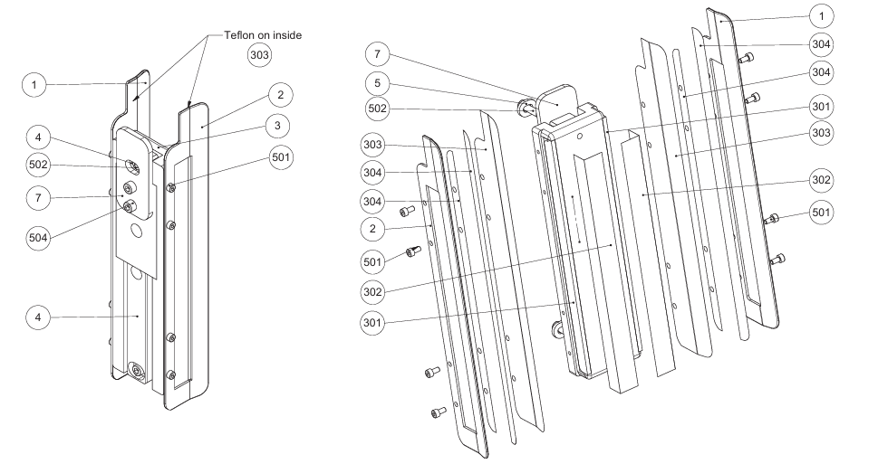
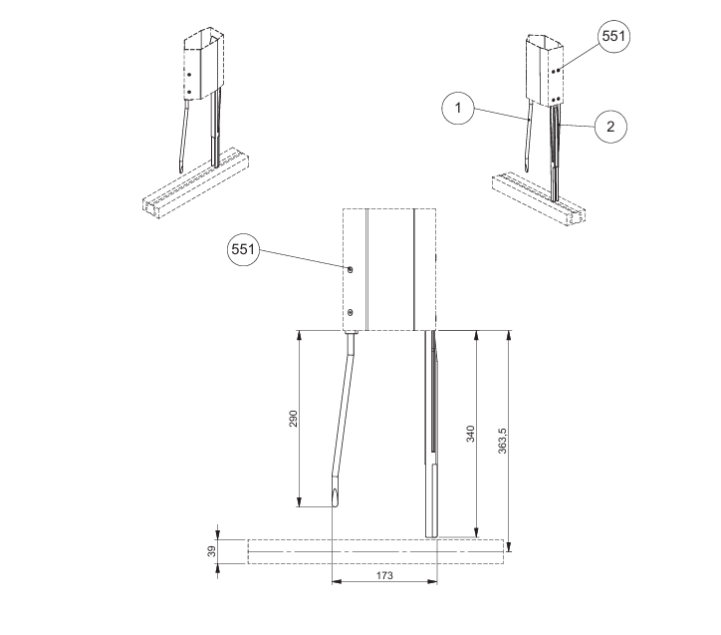
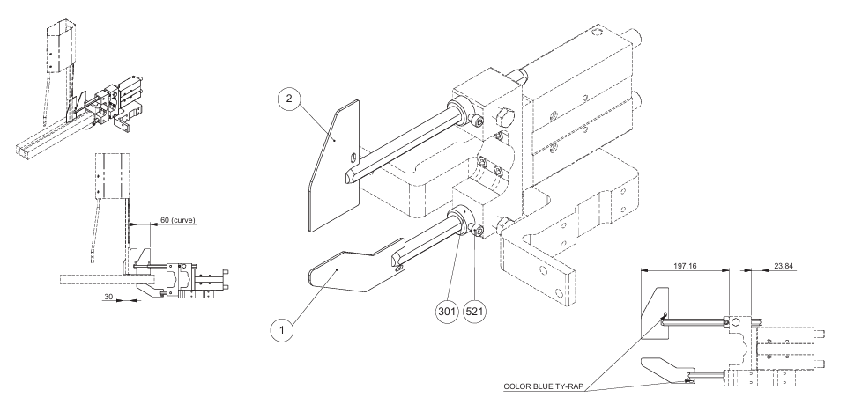
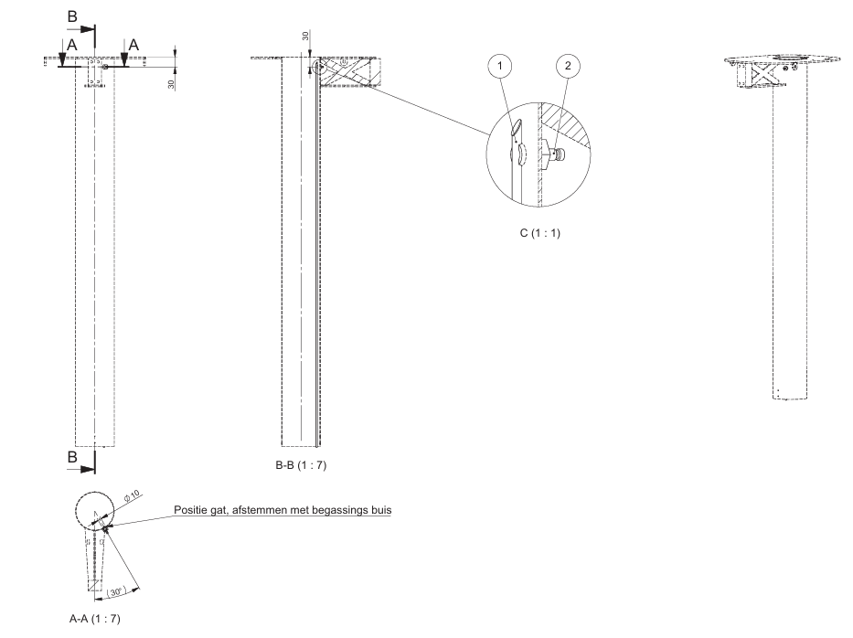
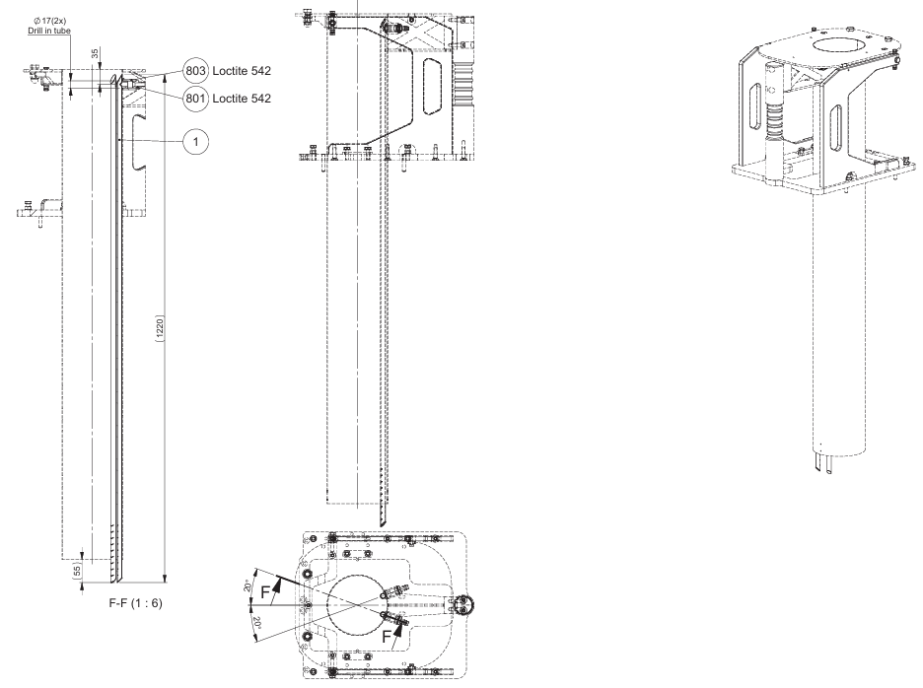
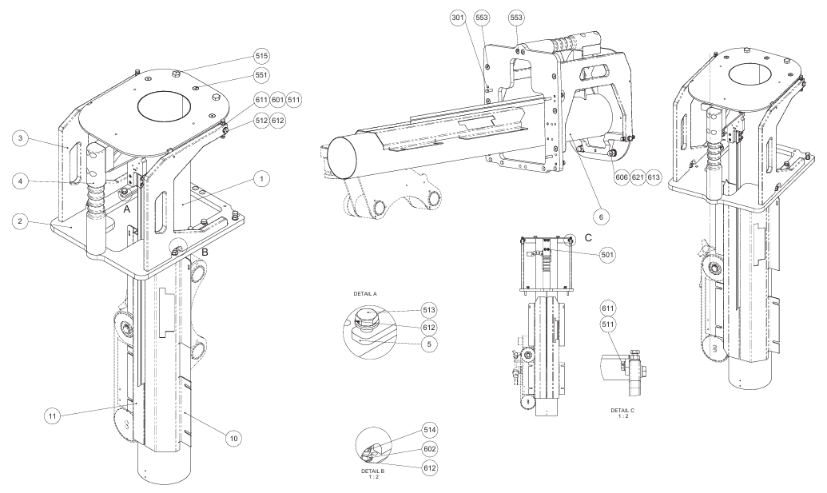
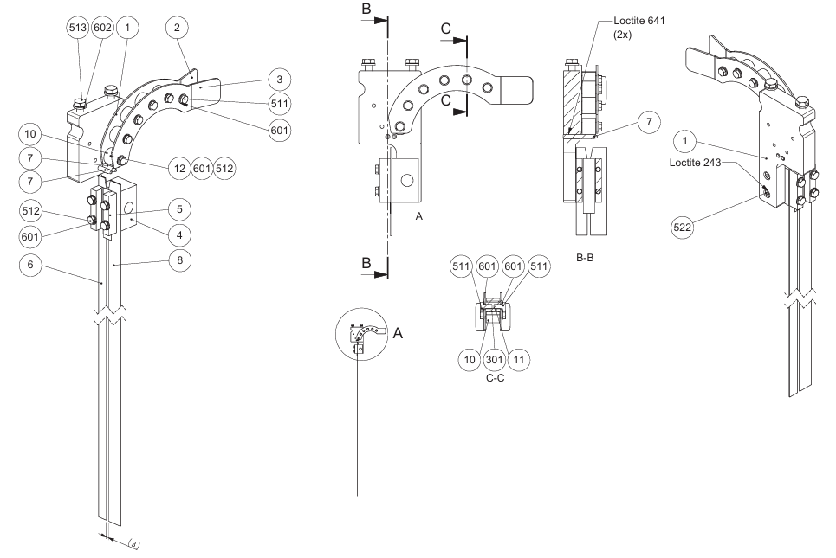
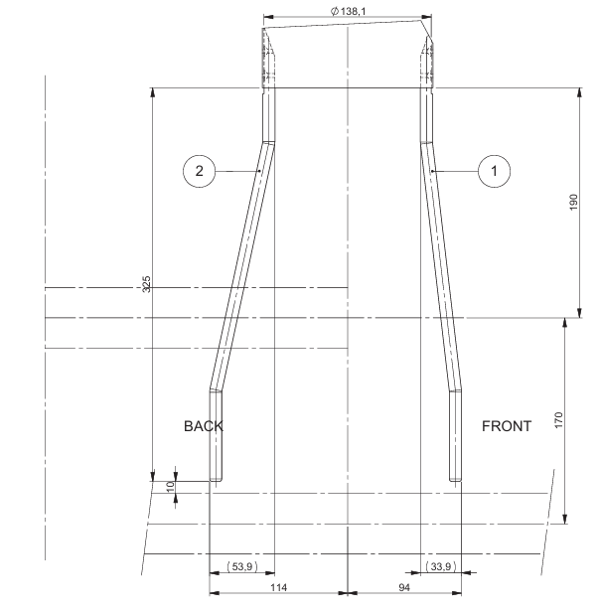
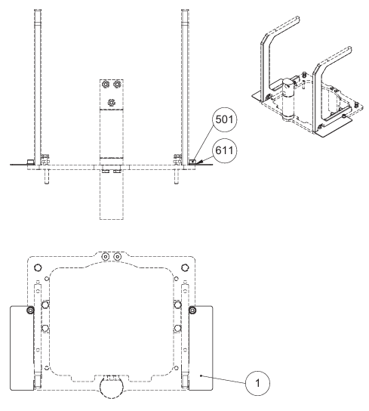
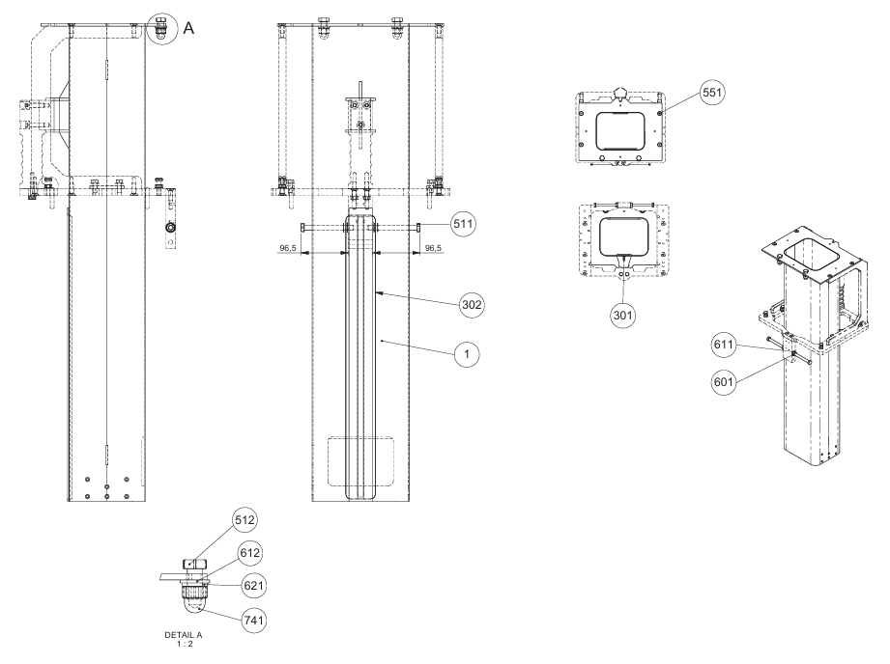
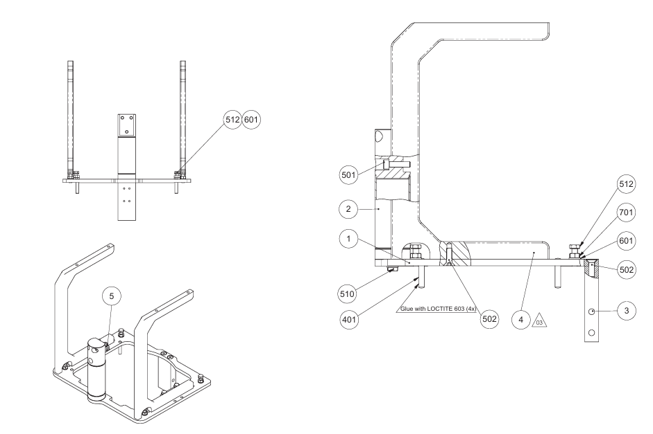
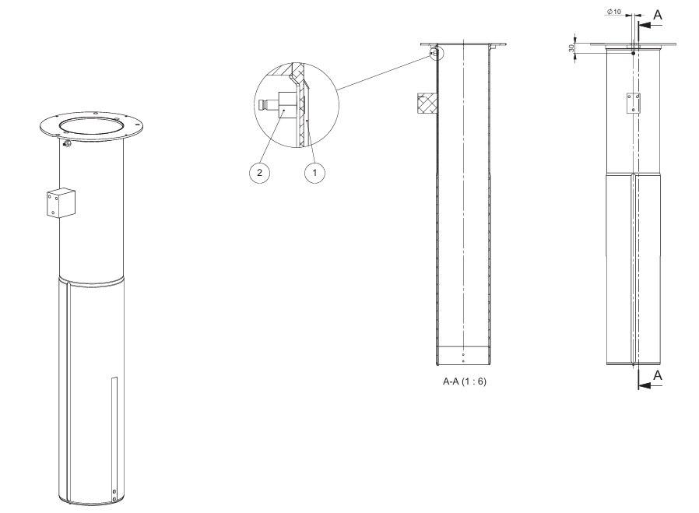
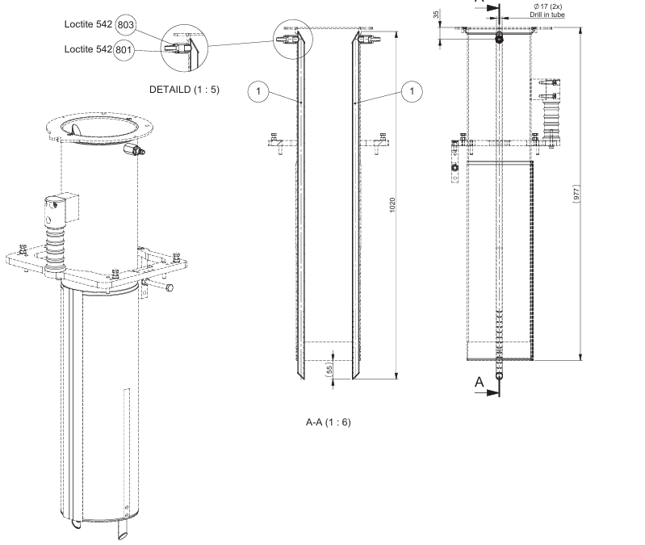
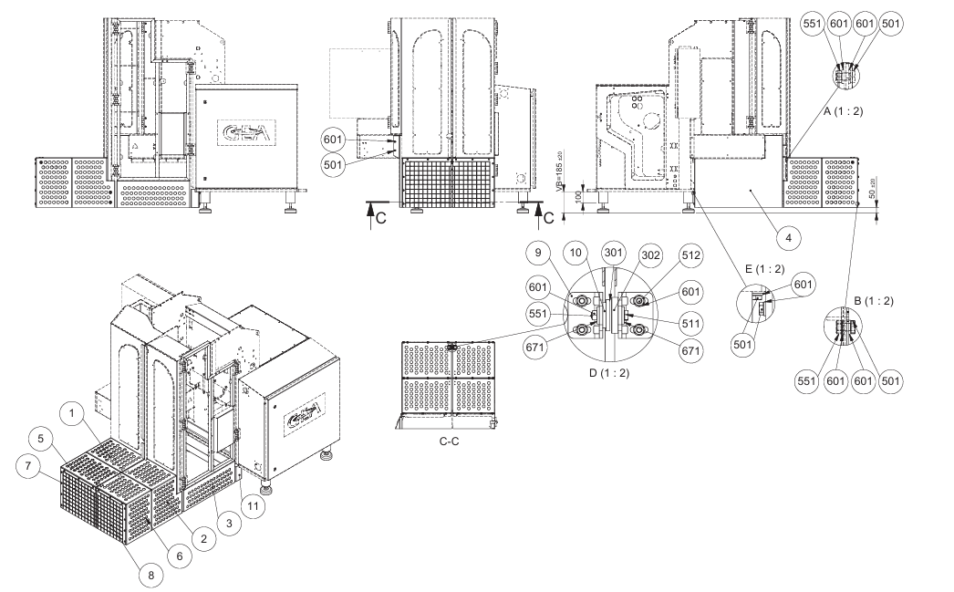
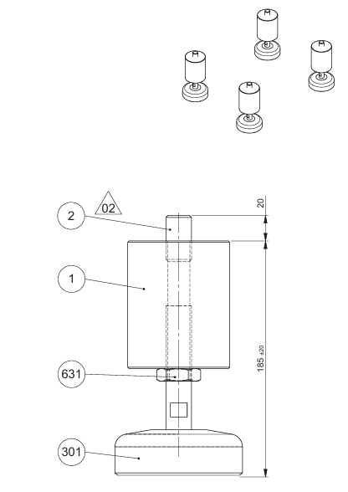
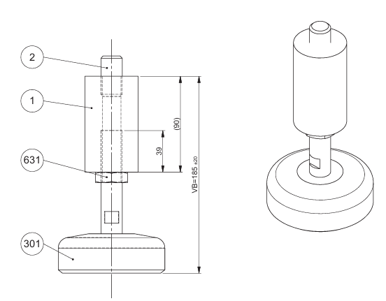
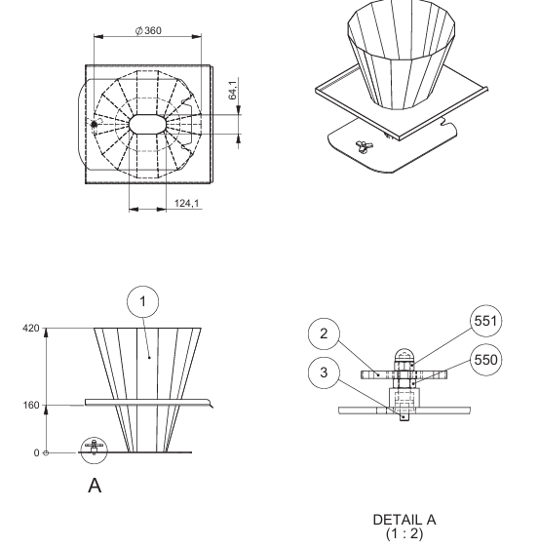
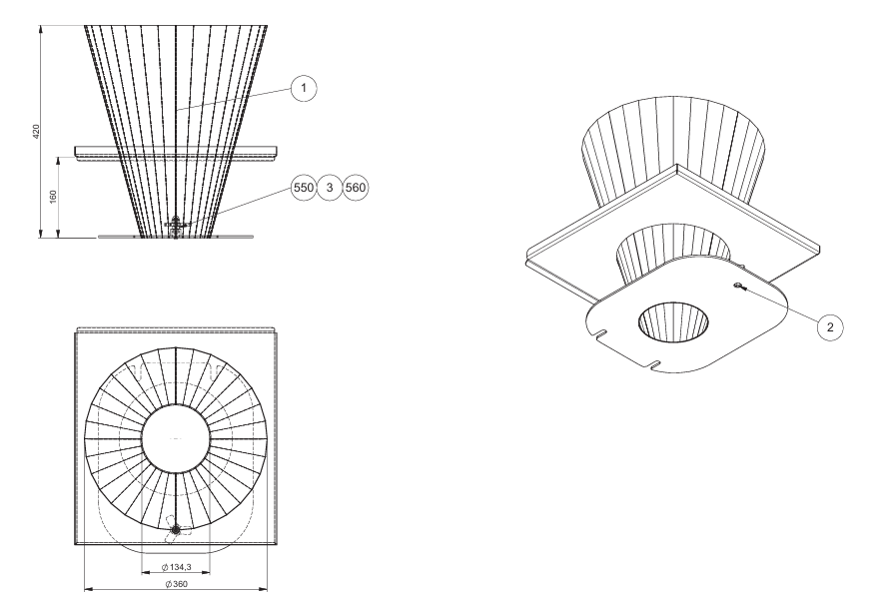
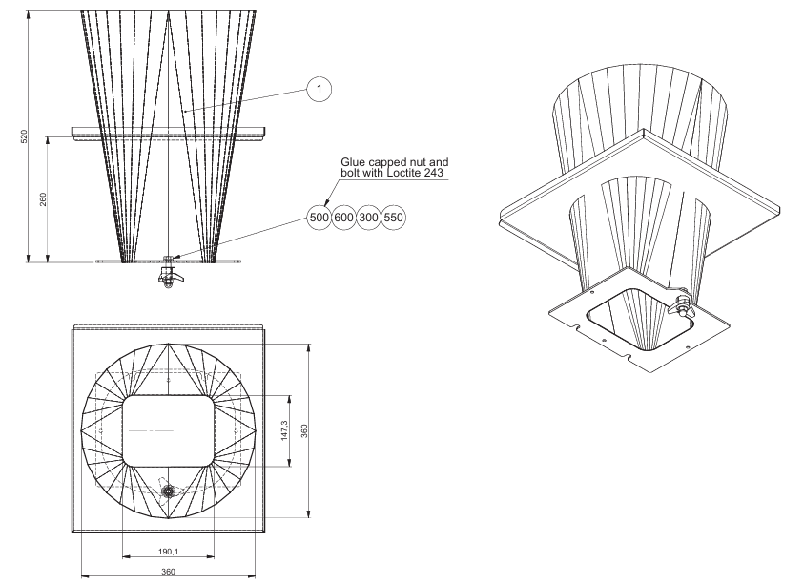
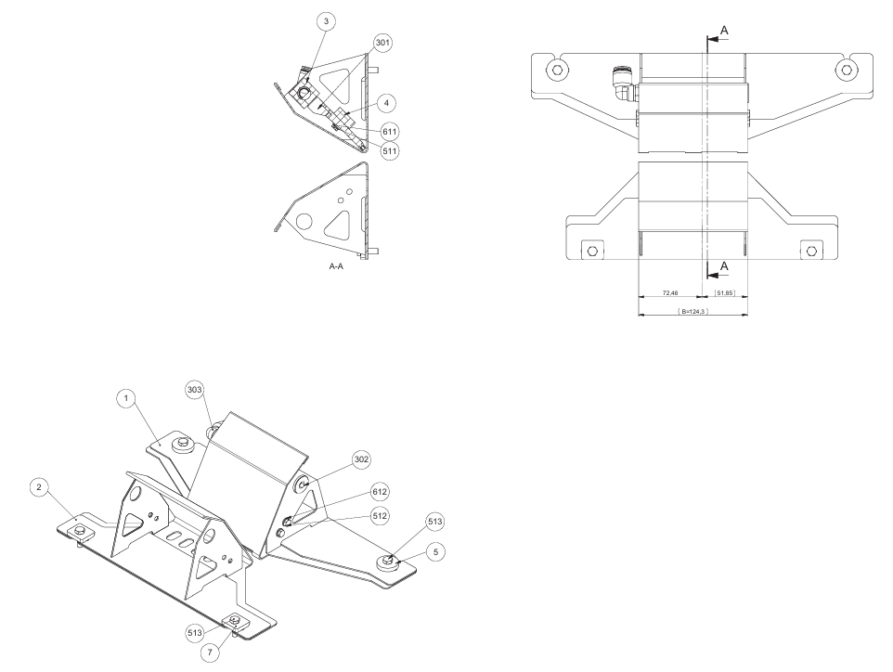
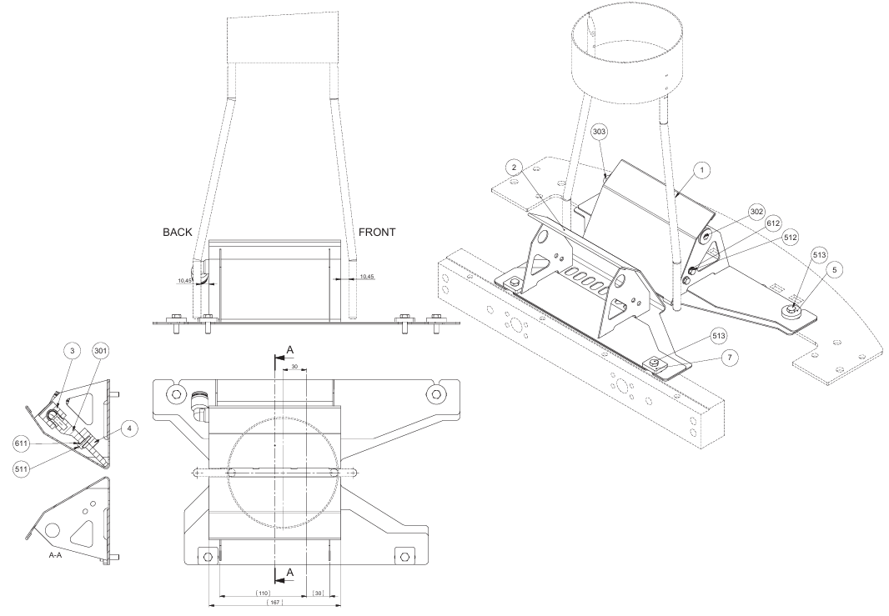
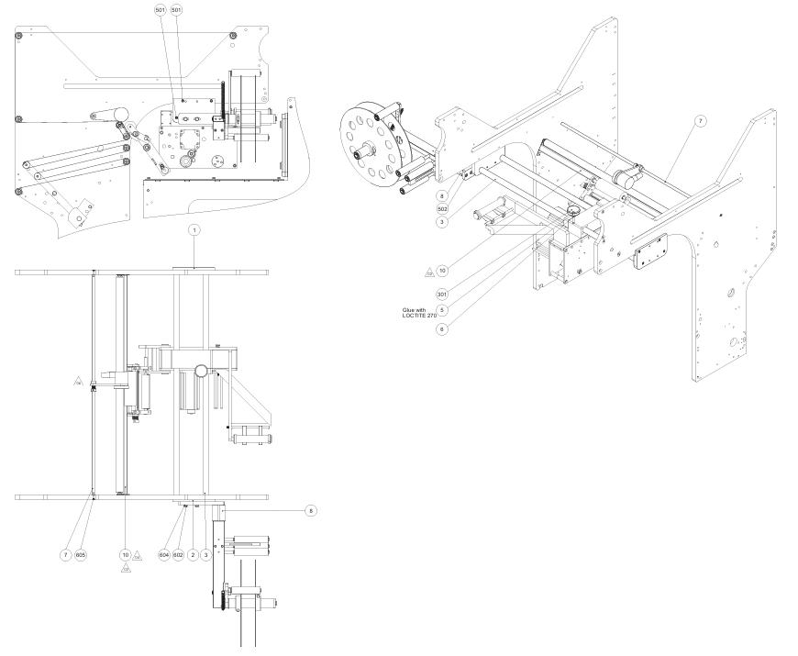
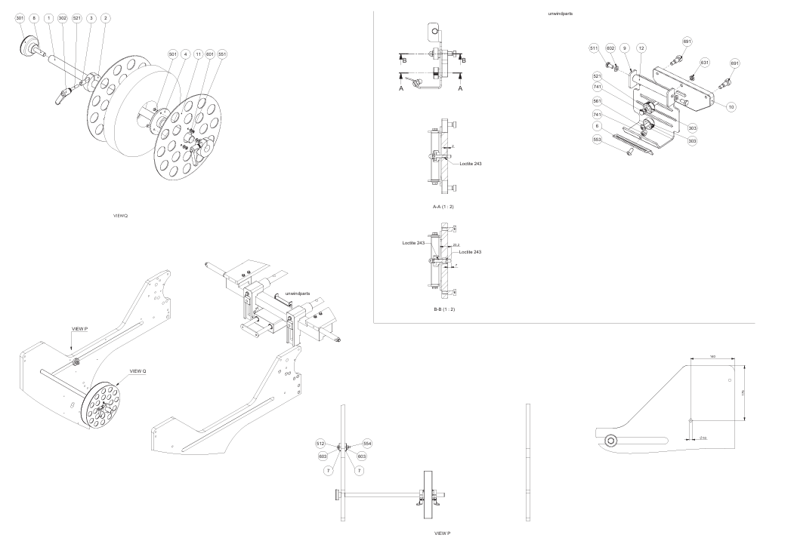
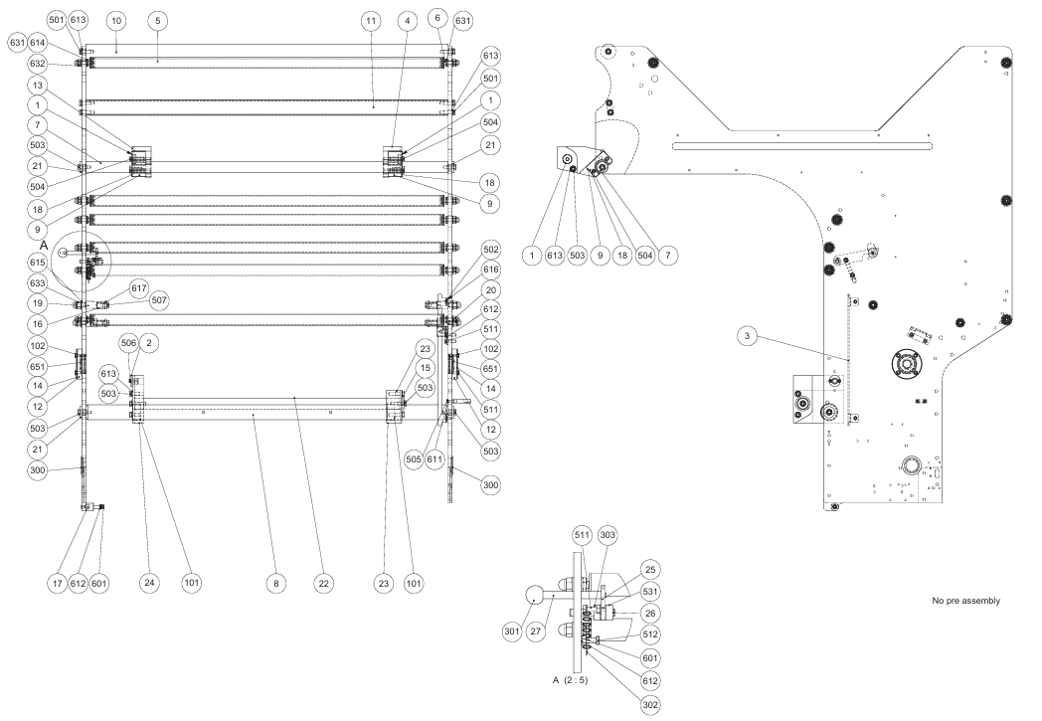
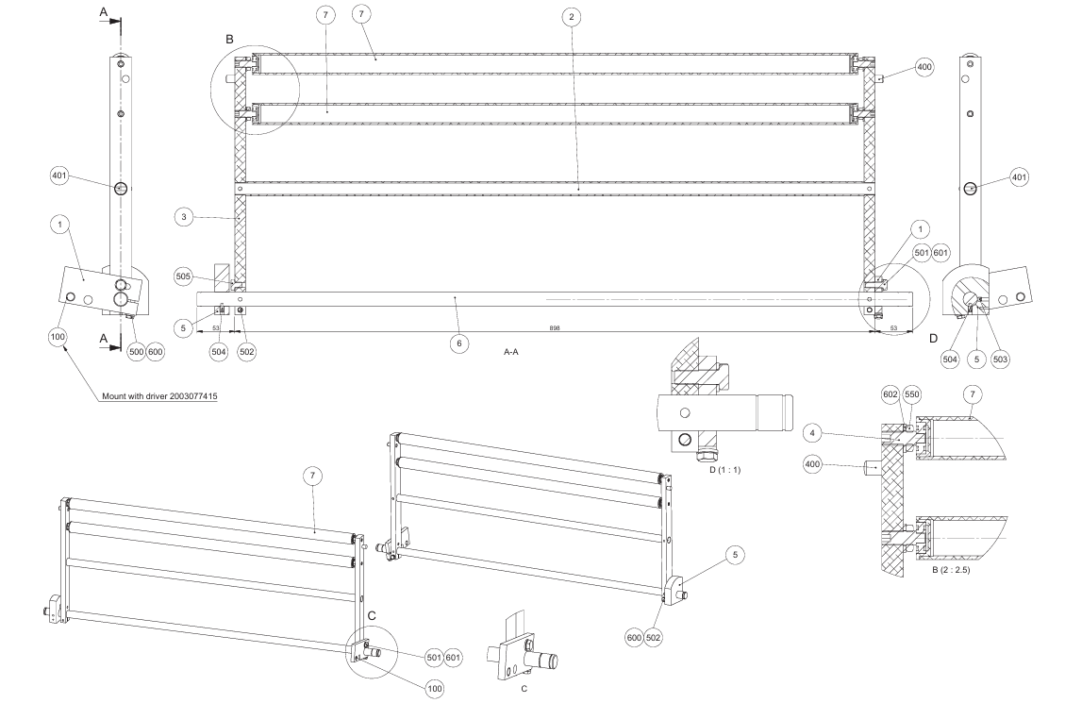
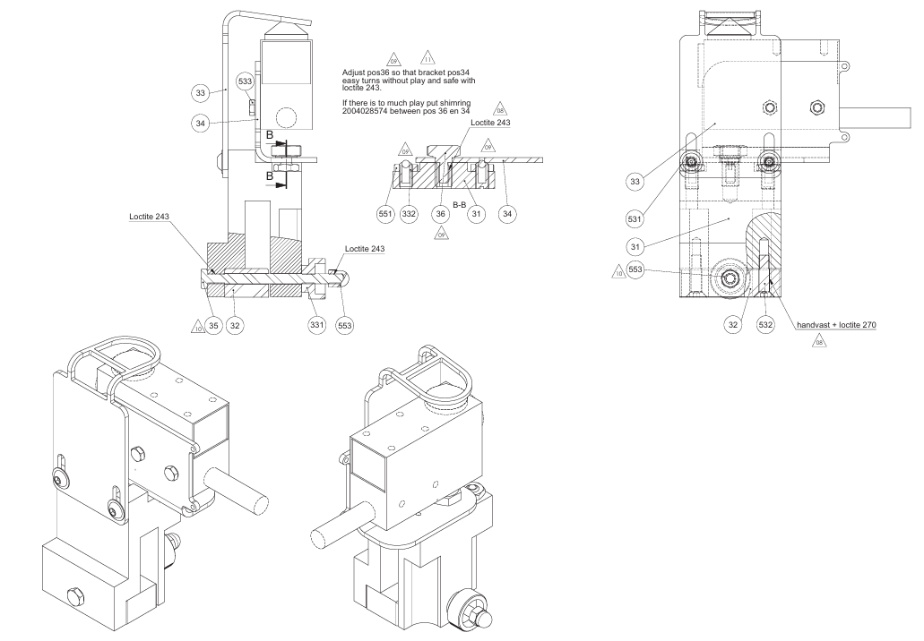
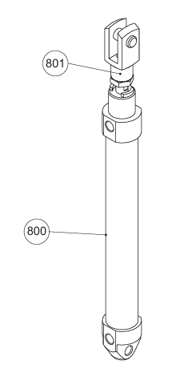
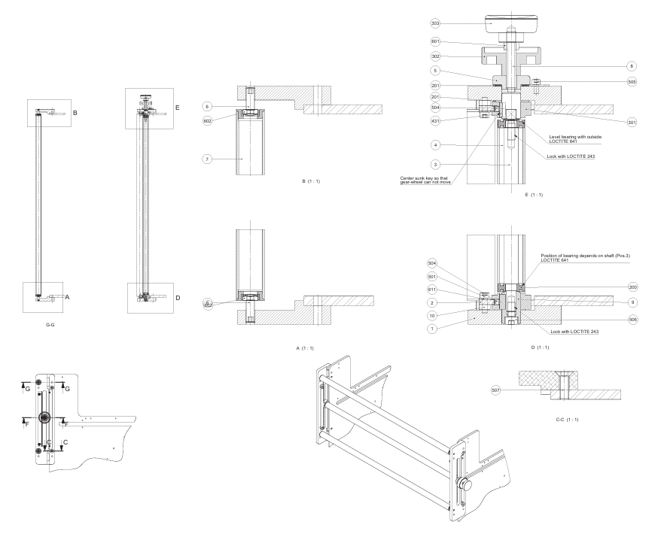
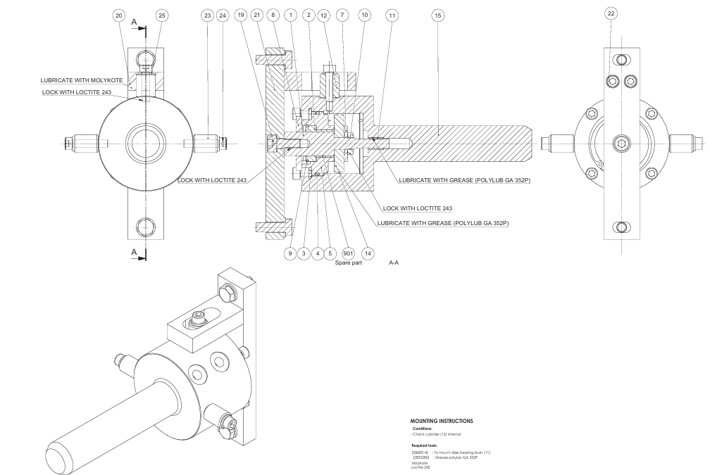
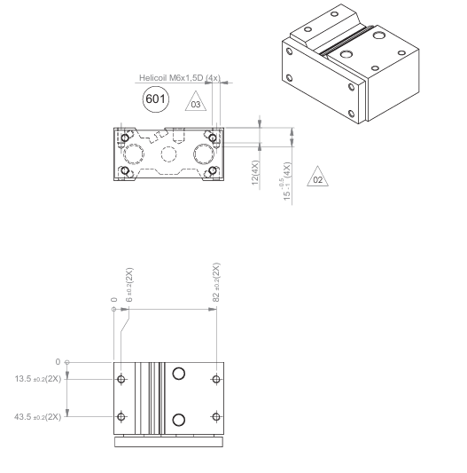
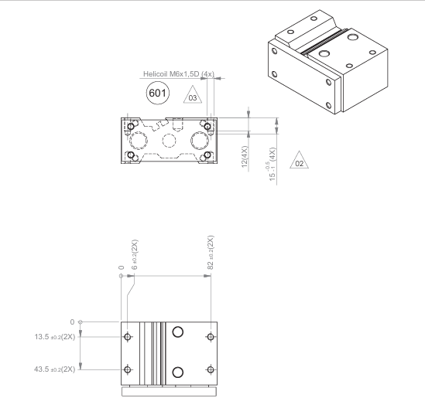
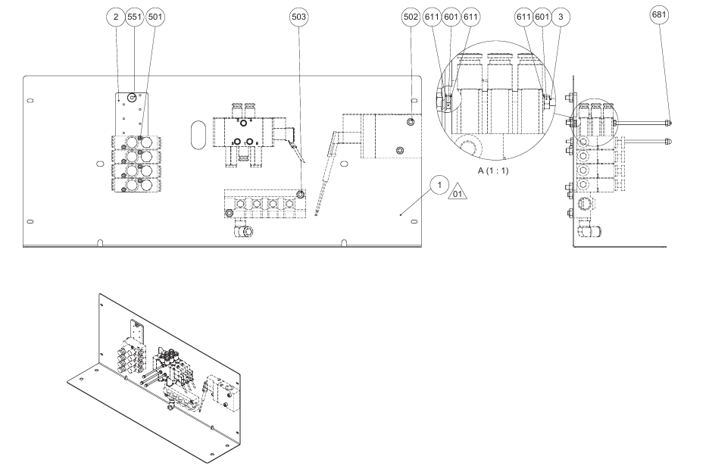
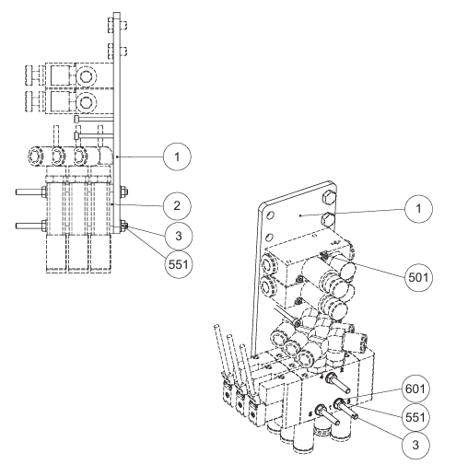

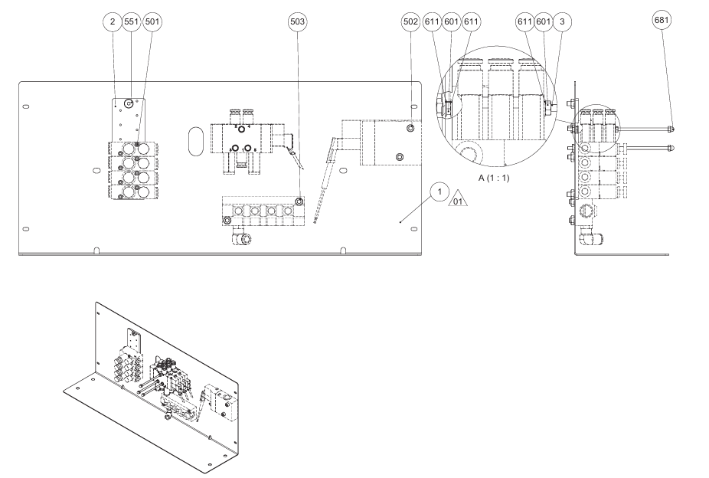
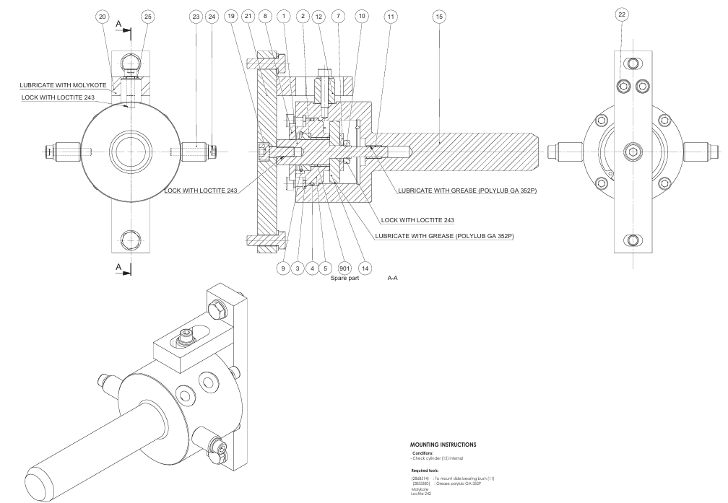
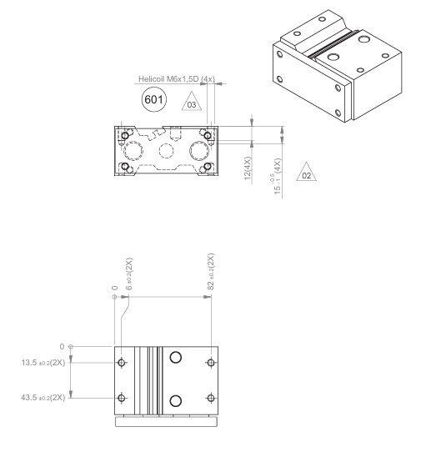
INGENIERIA DE MANTENIMIENTO
SISTEMAS DE MAQUINAS DESGLOSADOS HASTA ELEMENTOS
 |  | TUNEL DE SANITIZADO

M A N T E N I M I E N T O M E C Á N I C O
SISTEMA Y CODIGO | COMPONENTES | No. | ELEMENTO | MATERIAL | No. DE PARTE MANUAL | PIEZAS | ESTANDAR QUALTIA | NOMBRE DIBUJO | No. DE DIBUJO DE ENSAMBLE
ENSAMBLE GENERAL | 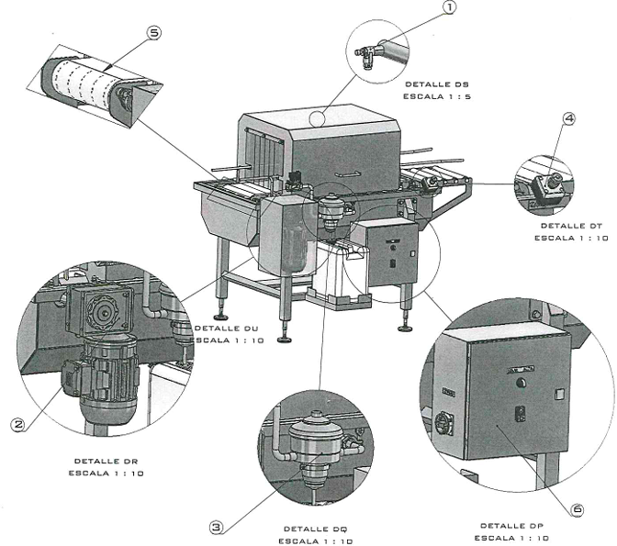

SISTEMA MECANICO | SPREA (BOQUILLA DE ASPERSION) | 1 | BOQUILLA HIDRAULICA PARA NIEBLA, ASPERSION DE ANGULO ANCHO, PUNTA DE ASPERSION UNIJET 1/8" SF-CE3 | N/A | UNIJET 1/8" SF-CE3 | N/A | N/A | N/A | N/A
 | 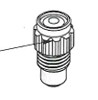
 | MOTORREDUCTOR | 1 | MOTOR ELECTRICO TRIFASICO MARCA WEG, TEFC, 60 HZ, 230/460 VOLTS, BRIDA C CON CARCASA DE LAMINA ROLADA NEMA 48 DE 0.5 HP, 4 POLOS | N/A | N/A | 1 | N/A | N/A | N/A
 |  | 2 | REDUCTOR BRIDA NEMA C56 DE ENTRADA, FLECHA HUECA DE SALIDA, REDUCCION 40:1, 43.8 RPM POSICION V6 FACTOR DE SERVICIO 2.54 | N/A | N/A | 1 | N/A | N/A | N/A
 |  | 3 | SOLENOIDE DE USO GENERAL PARA AGUA DE Ø 3/4" BOBINA A 220 VAC | N/A | N/A | 1 | N/A | N/A | N/A
1
2
3
 | 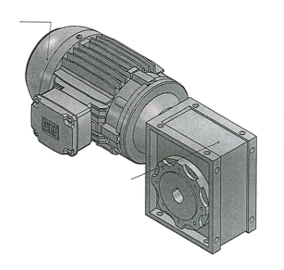 
 | BOMBA DOSSATRON | 1 | BOMBA DOSIFICADORA DOSSATRON D14MZ2-D. TAMAÑO DE CONEXION 3/4" NPT, PORCENTAJE DE DILUCION 0.2-2%, FLUJO 0.05-14 GPM (0.19-50 LPM), PRESION 4.3-85 PSI, PROPORCION DE DISOLUCION 1:500-1:50 | N/A | D14MZ2-D | 1 | N/A | N/A | N/A
 | 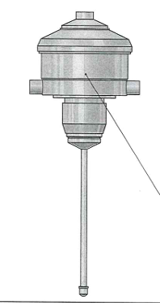
 | BOTON PARO DE EMERGENCIA (BOTONERA BM13) | 1 | BOTON PARO DE EMERGENCIA BM13 | N/A | BOTON PARO DE EMERGENCIA | 1 | N/A | N/A | N/A
 |  | 2 | PLACA 1 BOTONERA BM13 | N/A | 10226 | 1 | N/A | N/A | N/A
 |  | 3 | PLACA 2 BOTONERA BM13 | N/A | 10226 | 1 | N/A | N/A | N/A
 |  | 4 | VARILLA BOTONERA BM13 | N/A | 10244 | 1 | N/A | N/A | N/A
 |  | 5 | RONDANA PLANA DE ACERO INOXIDABLE T304 Ø 5/16" | ACERO INOXIDABLE T304 | NARROW FW 0.3125 | 2 | N/A | N/A | N/A
 |  | 6 | RONDANA DE PRESION DE ACERO INOXIDABLE T304 Ø 5/16" | ACERO INOXIDABLE T304 | REGULAR LW 0.3125 | 2 | N/A | N/A | N/A
 |  | 7 | TORNILLO CABEZA DE BOTON PARA DESARMADOR PLANO DE ACERO INOXIDABLE T304 CUERDA ESTANDAR POR 3" DE LARGO | ACERO INOXIDABLE T304 | SBHCSCREW 0.25-20x2.25-HX-N | 4 | N/A | N/A | N/A
 |  | 8 | RONDANA PLANA DE ACERO INOXIDABLE T304 Ø 3/16" | ACERO INOXIDABLE T304 | NARROW FW 0.25 | 8 | N/A | N/A | N/A
 |  | 9 | TUERCA HEXAGONAL DE ACERO INOXIDABLE T304 DE 3/16" CUERDA ESTANDAR | ACERO INOXIDABLE T304 | HNUT 0.2500-20-D-N | 4 | N/A | N/A | N/A
 |  | 10 | TORNILLO CABEZA CILINDRICA ENTRADA ALLEN DE ACERO INOXIDABLE T304 DE 5/16" CUERDA ESTANDAR POR 3/4" DE LARGO | ACERO INOXIDABLE T304 | HX-SHCS 0.3125-18x0.625x0.625-N | 2 | N/A | N/A | N/A
 |  | 11 | TUERCA DE BELLOTA DE ACERO INOXIDABLE T304 DE 5/16" CUERDA ESTANDAR | ACERO INOXIDABLE T304 | ALCNUT 0.3125-18-N | 2 | N/A | N/A | N/A
 | 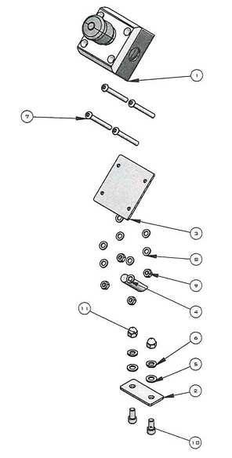 
 | TRANSMISION | 1 | ESTRUCTURA TUNEL DE DESINFECTADO PARA QUESO MADURADO QUALTIA QUERETARO REV A.1 | N/A | 10245 | 1 | N/A | N/A | N/A
 |  | 2 | PERNO PLACA SOPORTE ESTRUCTURA TUNEL DE DESINFECTADO PARA QUESO MADURADO QUALTIA QUERETARO REV A.1 | N/A | 10225 | 8 | N/A | N/A | N/A
 |  | 3 | PLACA SOPORTE ESTRUCTURA TUNEL DE DESINFECTADO PARA QUESO MADURADO QUALTIA QUERETARO REV A.1 | N/A | 10227 | 4 | N/A | N/A | N/A
 |  | 4 | CUÑA TUNEL DE DESINFECTADO PARA QUESO MADURADO QUALTIA QUERETARO REV A.1 | N/A | 10215 | 1 | N/A | N/A | N/A
 |  | 5 | CUÑA TUNEL DE DESINFECTADO PARA QUESO MADURADO QUALTIA QUERETARO REV A.1 | N/A | 10215 | 2 | N/A | N/A | N/A
 |  | 6 | CUÑA FLECHA TUNEL DE DESINFECTADO PARA QUESO MADURADO QUALTIA QUERETARO REV A.1 | N/A | 10215 | 10 | N/A | N/A | N/A
 |  | 7 | FLECHA MOTOR TUNEL DE DESINFECTADO PARA QUESO MADURADO QUALTIA QUERETARO REV A.1 | N/A | 10217 | 1 | N/A | N/A | N/A
 |  | 8 | FLECHA RODILLO CONDUCIDO TUNEL DE DESINFECTADO PARA QUESO MADURADO QUALTIA QUERETARO REV A.1 | N/A | 10218 | 1 | N/A | N/A | N/A
 |  | 9 | FLECHA RODILLO MOTRIZ TUNEL DE DESINFECTADO PARA QUESO MADURADO QUALTIA QUERETARO REV A.1 | N/A | 10219 | 1 | N/A | N/A | N/A
 |  | 10 | PLACA 1 CHUMACERA TUNEL DE DESINFECTADO PARA QUESO MADURADO QUALTIA QUERETARO REV A.1 | N/A | 10226 | 2 | N/A | N/A | N/A
 |  | 11 | PLACA 2 CHUMACERA TUNEL DE DESINFECTADO PARA QUESO MADURADO QUALTIA QUERETARO REV A.1 | N/A | 10226 | 2 | N/A | N/A | N/A
 |  | 12 | GUIA DE DESGASTE TUNEL DE DESINFECTADO PARA QUESO MADURADO QUALTIA QUERETARO REV A.1 | N/A | 10222 | 5 | N/A | N/A | N/A
 |  | 13 | RONDANA CHUMACERA TUNEL DE DESINFECTADO PARA QUESO MADURADO QUALTIA QUERETARO REV A.1 | N/A | 10229 | 8 | N/A | N/A | N/A
 |  | 14 | RONDANA REDUCTOR TUNEL DE DESINFECTADO PARA QUESO MADURADO QUALTIA QUERETARO REV A.1 | N/A | 10229 | 1 | N/A | N/A | N/A
 |  | 15 | SOPORTE GUIA DE DESGASTE TUNEL DE DESINFECTADO PARA QUESO MADURADO QUALTIA QUERETARO REV A.1 | N/A | 10234 | 3 | N/A | N/A | N/A
 |  | 16 | TUERCA PLACA DE SUJECCION PATA TUNEL DE DESINFECTADO PARA QUESO MADURADO QUALTIA QUERETARO REV A.1 | N/A | 10244 | 8 | N/A | N/A | N/A
 |  | 17 | RODILLO BANDA TUNEL DE DESINFECTADO PARA QUESO MADURADO QUALTIA QUERETARO REV A.1 | N/A | 10230 | 2 | N/A | N/A | N/A
 |  | 18 | SOPORTE RODILLO TUNEL DE DESINFECTADO PARA QUESO MADURADO QUALTIA QUERETARO REV A.1 | N/A | 10234 | 4 | N/A | N/A | N/A
 |  | 19 | BANDA MODULAR SERIE 900 TIPO FLUSH GRID POLIPROPILENO BLANCO, ANCHO DE 330 MM POR 2.7 M DE LARGO | N/A | N/A | 1 | N/A | N/A | N/A
 |  | 20 | SPROCKET EZ CLEAN SERIE 900 DE 4.1" (104 MM) 12 DIENTES, AGUJERO REDONDO ESPECIAL DE 1.5" EN ACETAL NATURAL CON CUÑERO DE 3/8" (S0900 12T 104MMPD 1-5IN RND) | N/A | N/A | 10 | N/A | N/A | N/A
 |  | 21 | CHUMACERA DE COCOL DE ACERO INOXIDABLE T304 CODIGO UCFL205D1 CON TAPAS EN LOS EXTREMOS PARA FLECHA DE 25 MM | ACERO INOXIDABLE T304 | UCFL205-D1 | 4 | N/A | N/A | N/A
 |  | 22 | COPLE MORDAZA ML099 | N/A | N/A | 1 | N/A | N/A | N/A
 |  | 23 | RONDANA PLANA DE ACERO INOXIDABLE T304 DE Ø 1/2" | ACERO INOXIDABLE T304 | NARROW FW 0.5 | 8 | N/A | N/A | N/A
 |  | 24 | RONDANA DE PRESION DE ACERO INOXIDABLE T304 DE Ø 1/2" | ACERO INOXIDABLE T304 | REGULAR LW 0.5 | 8 | N/A | N/A | N/A
 |  | 25 | TORNILLO CABEZA HEXAGONAL DE ACERO INOXIDABLE T304 DE Ø 1/2" CUERDA ESTANDAR POR 1 1/4" DE LARGO | ACERO INOXIDABLE T304 | HBOLT 0.5000-13x1.25x1.25-N | 8 | N/A | N/A | N/A
 |  | 26 | TUERCA CABEZA DE BELLOTA DE ACERO INOXIDABLE T304 DE Ø 1/2" CUERDA ESTANDAR | ACERO INOXIDABLE T304 | ALCNUT 0.5000-13-N | 8 | N/A | N/A | N/A
 |  | 27 | RONDANA PLANA DE ACERO INOXIDABLE T304 DE Ø 5/16" | ACERO INOXIDABLE T304 | NARROW FW 0.3125 | 1 | N/A | N/A | N/A
 |  | 28 | RONDANA DE PRESION DE ACERO INOXIDABLE T304 DE Ø 5/16" | ACERO INOXIDABLE T304 | REGULAR LW 0.3125 | 1 | N/A | N/A | N/A
 |  | 29 | TORNILLO CABEZA HEXAGONAL DE ACERO INOXIDABLE T304 DE Ø 5/16" CUERDA ESTANDAR POR 1" DE LARGO | ACERO INOXIDABLE T304 | HBOLT 0.3125-18x1x0.875-N | 1 | N/A | N/A | N/A
 |  | 30 | OPRESOR DE ACERO INOXIDABLE T304 ENTRADA ALLEN DE Ø 1/4" CUERDA ESTANDAR POR 1/2" DE LARGO | ACERO INOXIDABLE T304 | SSCUPSKT 0.25-20x0.5-HX-N | 2 | N/A | N/A | N/A
 |  | 31 | ANILLO DE EJE SH-98 DE ACERO INOXIDABLE T304 | ACERO INOXIDABLE T304 | B27.1-NA1-93 | 1 | N/A | N/A | N/A
 |  | 32 | ANILLO DE EJE SH-150 DE ACERO INOXIDABLE T304 | ACERO INOXIDABLE T304 | B27.1-NA1-150 | 4 | N/A | N/A | N/A
 |  | 33 | SELENOIDE TUNEL DE DESINFECTADO PARA QUESO MADURADO QUALTIA QUERETARO REV A.1 | N/A | PENDIENTE (SIN No. DE PARTE VISIBLE EN MANUAL) | 1 | N/A | N/A | N/A
 |  | 34 | COPLE MORDAZA TUNEL DE DESINFECTADO PARA QUESO MADURADO QUALTIA QUERETARO REV A.1 | N/A | PENDIENTE (SIN No. DE PARTE VISIBLE EN MANUAL) | 2 | N/A | N/A | N/A
 |  | 35 | ELEMENTO BUNA COPLE MORDAZA ML099 TUNEL DE DESINFECTADO PARA QUESO MADURADO QUALTIA QUERETARO REV A.1 | N/A | PENDIENTE (OBSTRUIDO POR NUMERO DE HOJA EN EL ESCANEO) | 1 | N/A | N/A | N/A
 | 

SISTEMA ELECTRICO | GABINETE ELECTRICO | 1 | INTERRUPTOR TERMICO 3x10 AMP | N/A | N/A | N/A | N/A | N/A | N/A
 |  | 2 | INTERRUPTOR TERMICO 3x20 AMP | N/A | N/A | N/A | N/A | N/A | N/A
 |  | 3 | BOTON LATERAL DESCONECTADOR TIPO PUERTA | N/A | N/A | N/A | N/A | N/A | N/A
 |  | 4 | CONTACTOR | N/A | N/A | N/A | N/A | N/A | N/A
 |  | 5 | GUARDA MOTOR | N/A | N/A | N/A | N/A | N/A | N/A
 |  | 6 | FUENTE DE ALIMENTACION | N/A | N/A | N/A | N/A | N/A | N/A
 |  | 7 | CLEMA RELEVADOR FINDER A 220 VOLTS | N/A | N/A | N/A | N/A | N/A | N/A
 |  | 8 | CLEMA RELEVADOR FINDER A 24 VDC | N/A | N/A | N/A | N/A | N/A | N/A
 |  | 9 | RELEVADOR DE 14 PINES | N/A | N/A | N/A | N/A | N/A | N/A
 |  | 10 | VARIADOR DE FRECUENCIA | N/A | N/A | N/A | N/A | N/A | N/A
 |  | 11 | CLEMA DE TIERRA FISICA | N/A | N/A | N/A | N/A | N/A | N/A
 |  | 12 | CLEMA DE PASO DE 2.5 MM | N/A | N/A | N/A | N/A | N/A | N/A
 |  | 13 | RIEL DIN | N/A | N/A | N/A | N/A | N/A | N/A
 |  | 14 | CANALETA 40 x 40 | N/A | N/A | N/A | N/A | N/A | N/A
 |  | 15 | CONECTORES TIPO GLANDULA | N/A | N/A | N/A | N/A | N/A | N/A
 | 

 |  |  |  |  |  |  |  |  |  | Pieza "C" opción de comprarla completa

 |  |  |  |  |  |  |  |  |  |  | 1301

